Chi tiết địa chất
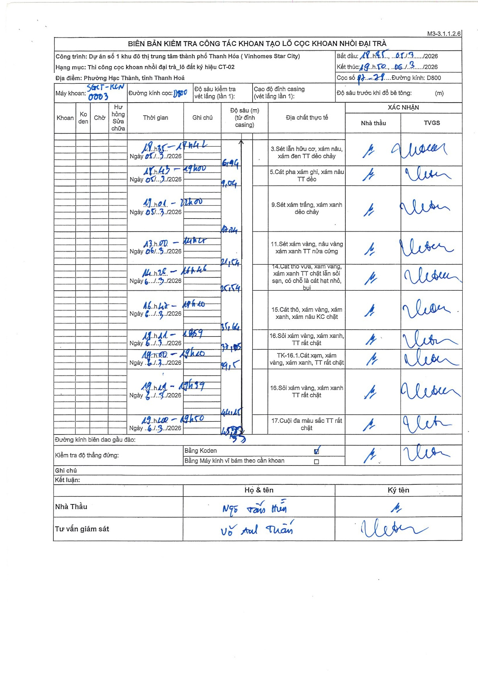
Dự án | Star City Thanh Hóa
Hạng mục | Thi công cọc khoan nhồi, tường vây cho các hạng mục_Lô CT-02
Tên bộ phận | Thi công cọc khoan nhồi đại trà
Số hiệu cọc | P7-78
Tên Máy khoan | SGCT-KCN0003
Đường kính | D800
Bắt đầu thi công | 18:35 05/03/2026
Kết thúc thi công | 19:50 06/03/2026

Địa chất TT | Đường kính | Mô tả lớp thiết kế | Từ (h) | Đến (h) | Cao độ từ | Cao độ đến | T.Gian (h) | Dài (m) | V (m/h) | Ghi chú
1 | D800 | Sét lẫn hữu cơ, xám nâu, xám đen TT dẻo chảy | 09:35 05/03/2026 | 11:42 05/03/2026 | 0 | -6.19 | 2.12 | 6.19 | 2.92
2 | D800 | Cát pha xám ghi, xám nâu TT dẻo | 18:43 05/03/2026 | 19:00 05/03/2026 | -6.19 | -9.04 | 0.28 | 2.85 | 10.06
3 | D800 | Sét xám trắng, xám xanh dẻo chảy | 19:01 05/03/2026 | 22:00 05/03/2026 | -9.04 | -12.24 | 2.98 | 3.2 | 1.07
4 | D800 | Sét xám vàng, nâu vàng xám xanh TT nửa cứng | 13:00 05/03/2026 | 14:00 05/03/2026 | -12.24 | -21.54 | 1 | 9.3 | 9.3
5 | D800 | Cát thô vừa, vàng, xám xanh TT chặt lẫn sỏi sạn, có chỗ là cát hạt nhỏ, bụi | 14:28 05/03/2026 | 15:46 05/03/2026 | -21.54 | -25.54 | 1.3 | 4 | 3.08
6 | D800 | Cát thô, xám vàng, xám xanh, xám nâu KC chặt | 16:48 05/03/2026 | 17:20 05/03/2026 | -25.54 | -35.64 | 0.53 | 10.1 | 18.94
7 | D800 | Sỏi xám vàng, xám xanh, TT rất chặt | 18:11 05/03/2026 | 18:59 05/03/2026 | -35.64 | -38.05 | 0.8 | 2.41 | 3.01
8 | D800 | Cát xạm, xám vàng, xám xanh, TT rất chặt | 19:00 05/03/2026 | 19:20 05/03/2026 | -38.05 | -39.5 | 0.33 | 1.45 | 4.35
9 | D800 | Sỏi xám vàng, xám xanh, TT rất chặt | 19:24 05/03/2026 | 19:39 05/03/2026 | -39.5 | -44.25 | 0.25 | 4.75 | 19
10 | D800 | Cuội đa màu sắc TT rất chặt | 19:40 05/03/2026 | 19:50 05/03/2026 | -44.25 | -45.9 | 0.17 | 1.65 | 9.9

ẢNH BIÊN BẢN GỐC

